Etiquetas HTML
Equipo | Gonzaga Aparicio Josue
3 | González Sánchez Jeimar
 | Guzmán Nieto Edwin David
 | Hernandez de la Cruz Aaron
 | Santos Méndez Ulises Jesús

Etiqueta | Atributo | Descripción | Ejemplo de Uso | Clasificación

MAIN ROOT
<html> | • manifest • version • xmlns | Representa la raíz (elemento de nivel superior) de un documento HTML, por lo que también se denomina elemento raíz. Todos los demás elementos deben ser descendientes de este elemento. | 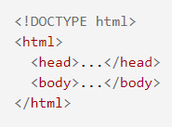 | Etiqueta Base

DOCUMENT METADATA
<!DOCTYPE html> |  |  |  | Etiqueta Base
<base> | • href • target | Especifica la URL base que se utilizará para todas las URL relativas en un documento. Solo puede haber un elemento <base> en un documento. |  | Etiqueta de meta información
<head> | Incluye los atributos globales como: • accesskey • autocapitalize • class • contenteditable • contextmenu • data-* • dir • draggable • dropzone • exportparts • hidden • id • inputmode • is • itemid • itemprop • itemref • itemscope • itemtype • lang • part • slot • spellcheck • style • tabindex • title • translate | Contiene información legible por máquina (metadatos) sobre el documento, como su título, guiones y hojas de estilo. |  | Etiqueta de meta información
<link> | • charset • crossorigin • disabled • href • hreflang • integrity • media • methods • referrerpolicy • rel • rev • sizes • target • title • type | Especifica las relaciones entre el documento actual y un recurso externo. Este elemento se usa más comúnmente para vincular a CSS, pero también se usa para establecer íconos de sitios (íconos de estilo "favicon" e íconos para la pantalla de inicio y aplicaciones en dispositivos móviles) entre otras cosas. |  | Etiqueta de link
<meta> | • charset • content • http-equiv • name • lang • dir • scheme | Representa Metadatos que no pueden ser representados por otros elementos HTML relacionados con meta, como base, enlace, script, estilo o título. |  | Etiqueta de meta información
<style> | • title • lang • dir • type • media | Contiene información de estilo para un documento o parte de un documento. Contiene CSS, que se aplica al contenido del documento que contiene el elemento <style>. | 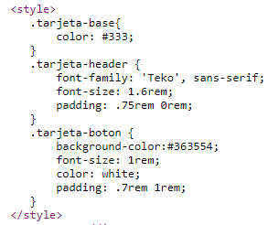 | Etiqueta de estilo/seccion
<title> | ncluye los atributos globales como: • accesskey • autocapitalize • class • contenteditable • contextmenu • data-* • dir • draggable • dropzone • exportparts • hidden • id • inputmode • is • itemid • itemprop • itemref • itemscope • itemtype • lang • part • slot • spellcheck • style • tabindex • title • translate | Define el título del documento que se muestra en la barra de título del navegador o en la pestaña de una página. Solo contiene texto; Las etiquetas dentro del elemento se ignoran. |  | Etiqueta Base

SECTIONING ROOT
<body> | • alink • background • bgcolor • bottommargin • leftmargin • link • onafterprint • onbeforeprint • onbeforeunload • onblur • onerror • onfocus • onhashchange • onlanguagechange • onload • onmessage • onoffline • ononline • onpopstate • onredo • onresize • onstorage • onundo • onunload • rightmargin • text • topmargin • vlink | Representa el contenido de de un documento HTML solo puede haber uno. |  | Etiqueta Base


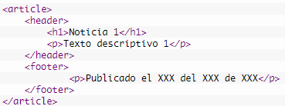
CONTENT SECTION
<adress> | • alink • background • bgcolor • bottommargin • leftmargin • link • onafterprint • onbeforeprint • onbeforeunload • onblur • onerror • onfocus • onhashchange • onlanguagechange • onload • onmessage • onoffline • ononline • onpopstate • onredo • onresize • onstorage • onundo • onunload • rightmargin • text • topmargin • vlink | Indica que el documento HTML proporciona información de contacto para personas u organizaciones. |  | Etiqueta de formato
<article> | Incluye los atributos globales como: • accesskey • autocapitalize • class • contenteditable • contextmenu • data-* • dir • draggable • dropzone • exportparts • hidden • id • inputmode • is • itemid • itemprop • itemref • itemscope • itemtype • lang • part • slot • spellcheck • style • tabindex • title • translate | Representa una composición autónoma en un documento, página, aplicación o sitio, que está destinada a ser distribuible o reutilizable de forma independiente (por ejemplo, en sindicación). Los ejemplos incluyen: una publicación en un foro, una revista o un artículo de periódico, o una entrada de blog, una tarjeta de producto, un comentario enviado por un usuario, un widget o gadget interactivo o cualquier otro elemento de contenido independiente. |  | Etiqueta de estilo/seccion
<aside> | Incluye los atributos globales como: • accesskey • autocapitalize • class • contenteditable • contextmenu • data-* • dir • draggable • dropzone • exportparts • hidden • id • inputmode • is • itemid • itemprop • itemref • itemscope • itemtype • lang • part • slot • spellcheck • style • tabindex • title • translate | Representa una parte de un documento cuyo contenido solo está relacionado indirectamente con el contenido principal del documento. Los apartados se presentan con frecuencia como barras laterales o recuadros de llamadas. |  | Etiqueta de estilo/seccion
<footer> | Incluye los atributos globales como: • accesskey • autocapitalize • class • contenteditable • contextmenu • data-* • dir • draggable • dropzone • exportparts • hidden • id • inputmode • is • itemid • itemprop • itemref • itemscope • itemtype • lang • part • slot • spellcheck • style • tabindex • title • translate | Representa un pie de página para su contenido de sección más cercano o elemento raíz de sección. Un <footer> normalmente contiene información sobre el autor de la sección, datos de derechos de autor o enlaces a documentos relacionados. |  | Etiqueta de estilo/seccion
<header> | Incluye los atributos globales como: • accesskey • autocapitalize • class • contenteditable • contextmenu • data-* • dir • draggable • dropzone • exportparts • hidden • id • inputmode • is • itemid • itemprop • itemref • itemscope • itemtype • lang • part • slot • spellcheck • style • tabindex • title • translate | Representa contenido introductorio, normalmente un grupo de ayudas introductorias o de navegación. Puede contener algunos elementos de encabezado, pero también un logotipo, un formulario de búsqueda, un nombre de autor y otros elementos. |  | Etiqueta de estilo/seccion
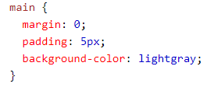
<h1>, <h2>, ... , <h6> | Incluye los atributos globales como: • accesskey • autocapitalize • class • contenteditable • contextmenu • data-* • dir • draggable • dropzone • exportparts • hidden • id • inputmode • is • itemid • itemprop • itemref • itemscope • itemtype • lang • part • slot • spellcheck • style • tabindex • title • translate | Representan seis niveles de encabezados de sección. <h1> es el nivel de sección más alto y <h6> es el más bajo. |  | Etiqueta Base
<main> | Incluye los atributos globales como: • accesskey • autocapitalize • class • contenteditable • contextmenu • data-* • dir • draggable • dropzone • exportparts • hidden • id • inputmode • is • itemid • itemprop • itemref • itemscope • itemtype • lang • part • slot • spellcheck • style • tabindex • title • translate | Representa el contenido dominante del cuerpo de un documento. El área de contenido principal consiste en contenido que está directamente relacionado con el tema central de un documento o se expande sobre él, o la funcionalidad central de una aplicación. |  | Etiqueta de estilo/seccion
<nav> | Incluye los atributos globales como: • accesskey • autocapitalize • class • contenteditable • contextmenu • data-* • dir • draggable • dropzone • exportparts • hidden • id • inputmode • is • itemid • itemprop • itemref • itemscope • itemtype • lang • part • slot • spellcheck • style • tabindex • title • translate | Representa una sección de una página cuyo propósito es proporcionar enlaces de navegación, ya sea dentro del documento actual o hacia otros documentos. Ejemplos comunes de secciones de navegación son menús, tablas de contenido e índices. |  | Etiqueta de link
<section> | Incluye los atributos globales como: • accesskey • autocapitalize • class • contenteditable • contextmenu • data-* • dir • draggable • dropzone • exportparts • hidden • id • inputmode • is • itemid • itemprop • itemref • itemscope • itemtype • lang • part • slot • spellcheck • style • tabindex • title • translate | Representa una sección independiente, sin más elementos semanticos para representarlo, generalmente necesita un encabezado. |  | Etiqueta de estilo/seccion

TEXT CONTENT
<blockquote> | • title • id • class • style • lang • dir • cite | Indica que el texto adjunto es una cita ampliada. Por lo general, esto se representa visualmente mediante sangría (consulte Notas para saber cómo cambiarlo). Se puede proporcionar una URL para la fuente de la cita utilizando el atributo cite, mientras que se puede proporcionar una representación textual de la fuente utilizando el elemento cite. |  | Etiqueta de formato
<dd> | Incluye los atributos globales como: • accesskey • autocapitalize • class • contenteditable • contextmenu • data-* • dir • draggable • dropzone • exportparts • hidden • id • inputmode • is • itemid • itemprop • itemref • itemscope • itemtype • lang • part • slot • spellcheck • style • tabindex • title • translate | Proporciona la descripción, definición o valor del término anterior (dt) en una lista de descripción (dl). |  | Etiqueta de lista
<div> | • title • id • class • style • lang • dir • datasrc • datafld • dataformatas • align | Es el contenedor genérico para el contenido de flujo. No tiene ningún efecto en el contenido o el diseño hasta que se le aplica estilo de alguna manera usando CSS (por ejemplo, el estilo se le aplica directamente, o algún tipo de modelo de diseño como Flexbox se aplica a su elemento principal). | 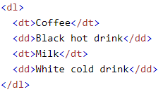 | Etiqueta de estilo/seccion
<dl> | Incluye los atributos globales como: • accesskey • autocapitalize • class • contenteditable • contextmenu • data-* • dir • draggable • dropzone • exportparts • hidden • id • inputmode • is • itemid • itemprop • itemref • itemscope • itemtype • lang • part • slot • spellcheck • style • tabindex • title • translate | Representa una lista de descripción. El elemento incluye una lista de grupos de términos (especificados mediante el elemento dt) y descripciones (proporcionadas por los elementos dd). Los usos comunes de este elemento son implementar un glosario o mostrar metadatos (una lista de pares clave-valor). |  | Etiqueta de lista
<dt> | Incluye los atributos globales como: • accesskey • autocapitalize • class • contenteditable • contextmenu • data-* • dir • draggable • dropzone • exportparts • hidden • id • inputmode • is • itemid • itemprop • itemref • itemscope • itemtype • lang • part • slot • spellcheck • style • tabindex • title • translate | Especifica un término en una descripción o lista de definiciones y, como tal, debe usarse dentro de un elemento dl. Suele ir seguido de un elemento dd; sin embargo, varios elementos <dt> en una fila indican varios términos que están definidos por el siguiente elemento dd inmediato. |  | Etiqueta de lista
<figcaption> | Incluye los atributos globales como: • accesskey • autocapitalize • class • contenteditable • contextmenu • data-* • dir • draggable • dropzone • exportparts • hidden • id • inputmode • is • itemid • itemprop • itemref • itemscope • itemtype • lang • part • slot • spellcheck • style • tabindex • title • translate | Representa un título o leyenda que describe el resto del contenido de su elemento de figura principal. |  | Etiqueta de imagen
<figure> | Incluye los atributos globales como: • accesskey • autocapitalize • class • contenteditable • contextmenu • data-* • dir • draggable • dropzone • exportparts • hidden • id • inputmode • is • itemid • itemprop • itemref • itemscope • itemtype • lang • part • slot • spellcheck • style • tabindex • title • translate | Representa contenido autónomo, potencialmente con un título opcional, que se especifica mediante el elemento figcaption. Se hace referencia a la figura, su título y su contenido como una sola unidad. |  | Etiqueta de imagen
<hr> | • title • style • id • class • dir • lang • align • noshade • size • width | Representa una ruptura temática entre elementos a nivel de párrafo: por ejemplo, un cambio de escena en una historia o un cambio de tema dentro de una sección. |  | Etiqueta de base
<li> | • title • style • id • class • dir • lang • type • value | Se utiliza para representar un elemento en una lista. Debe estar contenido en un elemento padre: una lista ordenada (ol), una lista desordenada (ul) o un menú (menú). En menús y listas desordenadas, los elementos de la lista se muestran normalmente con viñetas. En las listas ordenadas, generalmente se muestran con un contador ascendente a la izquierda, como un número o una letra. | 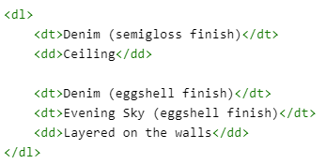 | Etiqueta de lista
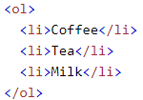
<ol> | • title • style • id • class • dir • lang • type • compact • start • reversed | Representa una lista ordenada de elementos, normalmente representada como una lista numerada. |  | Etiqueta de lista
<p> | • title • style • id • class • dir • lang • align | Representa un párrafo. Los párrafos generalmente se representan en los medios visuales como bloques de texto separados de los bloques adyacentes por líneas en blanco y / o sangría en la primera línea, pero los párrafos HTML pueden ser cualquier agrupación estructural de contenido relacionado, como imágenes o campos de formulario. |  | Etiqueta Base
<pre> | Incluye los atributos globales como: • accesskey • autocapitalize • class • contenteditable • contextmenu • data-* • dir • draggable • dropzone • exportparts • hidden • id • inputmode • is • itemid • itemprop • itemref • itemscope • itemtype • lang • part • slot • spellcheck • style • tabindex • title • translate | El Elemento HTML <pre> (o Texto HTML Preformateado) representa texto preformateado. El texto en este elemento típicamente se muestra en una fuente fija, no proporcional, exactamente como es mostrado en el archivo. Los espacios dentro de este elemento también son mostrados como están escritos. |  | Etiqueta de formato
<ul> | • title • style • id • class • dir • lang • type • compact | Representa una lista desordenada de elementos, normalmente representada como una lista con viñetas. | 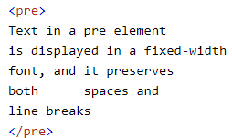 | Etiqueta de lista

INLINE TEXT SEMANTICS
<a> | • charset • download • href • hreflang • target • rel • name • ping • referrerpolicy • rel.noopener • rel.noreferrer • rev • type • media | El elemento HTML <a> (o elemento ancla), con su atributo href, crea un hipervínculo a páginas web, archivos, direcciones de correo electrónico, ubicaciones en la misma página o cualquier otra cosa que una URL pueda abordar. |  | Etiqueta de link
<abbr> | Incluye los atributos globales como: • accesskey • autocapitalize • class • contenteditable • contextmenu • data-* • dir • draggable • dropzone • exportparts • hidden • id • inputmode • is • itemid • itemprop • itemref • itemscope • itemtype • lang • part • slot • spellcheck • style • tabindex • title • translate | Representa una abreviatura o un acrónimo; el atributo de título opcional puede proporcionar una expansión o descripción de la abreviatura. |  | Etiqueta de formato
<b> | Incluye los atributos globales como: • accesskey • autocapitalize • class • contenteditable • contextmenu • data-* • dir • draggable • dropzone • exportparts • hidden • id • inputmode • is • itemid • itemprop • itemref • itemscope • itemtype • lang • part • slot • spellcheck • style • tabindex • title • translate | Se utiliza para llamar la atención del lector sobre el contenido del elemento, que de otro modo no se le concede una importancia especial. Esto se conocía anteriormente como el elemento Boldface, y la mayoría de los navegadores todavía dibujan el texto en negrita. Sin embargo, no debe utilizar <b> para aplicar estilo al texto; en su lugar, debe usar la propiedad de peso de fuente de CSS para crear texto en negrita, o el elemento fuerte para indicar que el texto es de especial importancia. |  | Etiqueta de formato
<bdi> | Incluye los atributos globales como: • accesskey • autocapitalize • class • contenteditable • contextmenu • data-* • dir • draggable • dropzone • exportparts • hidden • id • inputmode • is • itemid • itemprop • itemref • itemscope • itemtype • lang • part • slot • spellcheck • style • tabindex • title • translate | Le dice al algoritmo bidireccional del navegador que trate el texto que contiene de forma aislada del texto que lo rodea. Es particularmente útil cuando un sitio web inserta dinámicamente algún texto y no conoce la direccionalidad del texto que se inserta. |  | Etiqueta de formato
<bdo> | • title • id • class • style • lang • dir | Anula la direccionalidad actual del texto, de modo que el texto que contiene se representa en una dirección diferente. |  | Etiqueta de formato
<br> | Incluye los atributos globales como: • accesskey • autocapitalize • class • contenteditable • contextmenu • data-* • dir • draggable • dropzone • exportparts • hidden • id • inputmode • is • itemid • itemprop • itemref • itemscope • itemtype • lang • part • slot • spellcheck • style • tabindex • title • translate | Produce un salto de línea en el texto (retorno de carro). Es útil para escribir un poema o una dirección, donde la división de líneas es significativa. |  | Etiqueta Base
<cite> | Incluye los atributos globales como: • accesskey • autocapitalize • class • contenteditable • contextmenu • data-* • dir • draggable • dropzone • exportparts • hidden • id • inputmode • is • itemid • itemprop • itemref • itemscope • itemtype • lang • part • slot • spellcheck • style • tabindex • title • translate | Se utiliza para describir una referencia a un trabajo creativo citado y debe incluir el título de ese trabajo. La referencia puede estar en forma abreviada de acuerdo con las convenciones apropiadas al contexto relacionadas con los metadatos de citas. |  | Etiqueta de formato
<code> | Incluye los atributos globales como: • accesskey • autocapitalize • class • contenteditable • contextmenu • data-* • dir • draggable • dropzone • exportparts • hidden • id • inputmode • is • itemid • itemprop • itemref • itemscope • itemtype • lang • part • slot • spellcheck • style • tabindex • title • translate | Muestra su contenido con un estilo que indica que el texto es un fragmento corto de código de computadora. De forma predeterminada, el texto del contenido se muestra con la fuente monoespaciada predeterminada del agente de usuario. |  | Etiqueta de formato
<data> | • accesskey • autocapitalize • class • contenteditable • contextmenu • data-* • dir • draggable • dropzone • exportparts • hidden • id • inputmode • is • itemid • itemprop • itemref • itemscope • itemtype • lang • part • slot • spellcheck • style • tabindex • title • translate • value | Vincula un contenido determinado con una traducción legible por máquina. Si el contenido está relacionado con la fecha o la hora, se debe utilizar el elemento de hora. |  | Etiqueta de formato
<dfn> | Incluye los atributos globales como: • accesskey • autocapitalize • class • contenteditable • contextmenu • data-* • dir • draggable • dropzone • exportparts • hidden • id • inputmode • is • itemid • itemprop • itemref • itemscope • itemtype • lang • part • slot • spellcheck • style • tabindex • title • translate | Se utiliza para indicar el término que se define dentro del contexto de una frase u oración de definición. El elemento p, el emparejamiento dt / dd o el elemento de sección que es el antepasado más cercano de <dfn> se considera la definición del término. |  | Etiqueta de formato
<em> | Incluye los atributos globales como: • accesskey • autocapitalize • class • contenteditable • contextmenu • data-* • dir • draggable • dropzone • exportparts • hidden • id • inputmode • is • itemid • itemprop • itemref • itemscope • itemtype • lang • part • slot • spellcheck • style • tabindex • title • translate | Marca el texto que tiene énfasis. El elemento <em> se puede anidar, y cada nivel de anidamiento indica un mayor grado de énfasis. |  | Etiqueta de formato
<i> | Incluye los atributos globales como: • accesskey • autocapitalize • class • contenteditable • contextmenu • data-* • dir • draggable • dropzone • exportparts • hidden • id • inputmode • is • itemid • itemprop • itemref • itemscope • itemtype • lang • part • slot • spellcheck • style • tabindex • title • translate | Representa un rango de texto que se distingue del texto normal por alguna razón, como texto idiomático, términos técnicos, designaciones taxonómicas, entre otros. Históricamente, estos se han presentado en cursiva, que es la fuente original de la denominación <i> de este elemento. |  | Etiqueta de formato
<kbd> | Incluye los atributos globales como: • accesskey • autocapitalize • class • contenteditable • contextmenu • data-* • dir • draggable • dropzone • exportparts • hidden • id • inputmode • is • itemid • itemprop • itemref • itemscope • itemtype • lang • part • slot • spellcheck • style • tabindex • title • translate | Representa un intervalo de texto en línea que denota la entrada textual del usuario desde un teclado, entrada de voz o cualquier otro dispositivo de entrada de texto. Por convención, el agente de usuario presenta de forma predeterminada el contenido de un elemento <kbd> utilizando su fuente monoespaciada predeterminada, aunque esto no es obligatorio en el estándar HTML. |  | Etiqueta de formato
<mark> | Incluye los atributos globales como: • accesskey • autocapitalize • class • contenteditable • contextmenu • data-* • dir • draggable • dropzone • exportparts • hidden • id • inputmode • is • itemid • itemprop • itemref • itemscope • itemtype • lang • part • slot • spellcheck • style • tabindex • title • translate | Representa texto marcado o resaltado con fines de referencia o notación, debido a la relevancia o importancia del pasaje marcado en el contexto adjunto. |  | Etiqueta de formato
<q> | Incluye los atributos globales como: • accesskey • autocapitalize • class • contenteditable • contextmenu • data-* • dir • draggable • dropzone • exportparts • hidden • id • inputmode • is • itemid • itemprop • itemref • itemscope • itemtype • lang • part • slot • spellcheck • style • tabindex • title • translate • cite | Indica que el texto adjunto es una breve cita en línea. La mayoría de los navegadores modernos implementan esto rodeando el texto entre comillas. Este elemento está destinado a citas breves que no requieren saltos de párrafo; para citas largas, utilice el elemento blockquote. |  | Etiqueta de formato
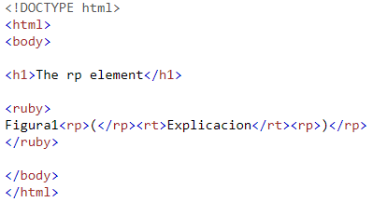
<rp> | Incluye los atributos globales como: • accesskey • autocapitalize • class • contenteditable • contextmenu • data-* • dir • draggable • dropzone • exportparts • hidden • id • inputmode • is • itemid • itemprop • itemref • itemscope • itemtype • lang • part • slot • spellcheck • style • tabindex • title • translate | Se utiliza para proporcionar paréntesis de respaldo para los navegadores que no admiten la visualización de anotaciones ruby utilizando el elemento ruby. Un elemento <rp> debe incluir cada uno de los paréntesis de apertura y cierre que envuelven el elemento rt que contiene el texto de la anotación. |  | Etiqueta de formato
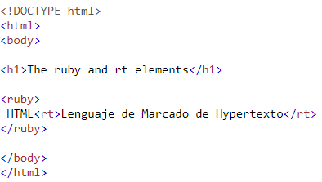
<rt> | Incluye los atributos globales como: • accesskey • autocapitalize • class • contenteditable • contextmenu • data-* • dir • draggable • dropzone • exportparts • hidden • id • inputmode • is • itemid • itemprop • itemref • itemscope • itemtype • lang • part • slot • spellcheck • style • tabindex • title • translate | Especifica el componente de texto ruby de una anotación ruby, que se utiliza para proporcionar información de pronunciación, traducción o transliteración para la tipografía de Asia oriental. El elemento <rt> siempre debe estar contenido dentro de un elemento ruby. |  | Etiqueta de formato
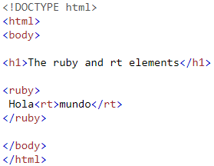
<ruby> | Incluye los atributos globales como: • accesskey • autocapitalize • class • contenteditable • contextmenu • data-* • dir • draggable • dropzone • exportparts • hidden • id • inputmode • is • itemid • itemprop • itemref • itemscope • itemtype • lang • part • slot • spellcheck • style • tabindex • title • translate | Representa pequeñas anotaciones que se representan encima, debajo o al lado del texto base, que generalmente se utilizan para mostrar la pronunciación de los caracteres de Asia oriental. También se puede utilizar para anotar otros tipos de texto, pero este uso es menos común. |  | Etiqueta de formato
<s> | Incluye los atributos globales como: • accesskey • autocapitalize • class • contenteditable • contextmenu • data-* • dir • draggable • dropzone • exportparts • hidden • id • inputmode • is • itemid • itemprop • itemref • itemscope • itemtype • lang • part • slot • spellcheck • style • tabindex • title • translate | Representa el texto con un tachado o una línea que lo atraviesa. Utilice el elemento <s> para representar cosas que ya no son relevantes o que ya no son precisas. Sin embargo, <s> no es apropiado para indicar ediciones de documentos; para eso, use los elementos del e ins, según corresponda. |  | Etiqueta de formato
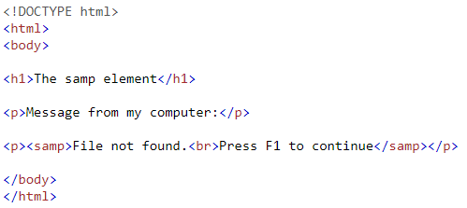
<samp> | Incluye los atributos globales como: • accesskey • autocapitalize • class • contenteditable • contextmenu • data-* • dir • draggable • dropzone • exportparts • hidden • id • inputmode • is • itemid • itemprop • itemref • itemscope • itemtype • lang • part • slot • spellcheck • style • tabindex • title • translate | Se utiliza para incluir texto en línea que representa la salida de muestra (o entre comillas) de un programa informático. Su contenido se representa normalmente utilizando la fuente monoespaciada predeterminada del navegador (como Courier o Lucida Console). |  | Etiqueta de formato
<small> | Incluye los atributos globales como: • accesskey • autocapitalize • class • contenteditable • contextmenu • data-* • dir • draggable • dropzone • exportparts • hidden • id • inputmode • is • itemid • itemprop • itemref • itemscope • itemtype • lang • part • slot • spellcheck • style • tabindex • title • translate | Representa los comentarios laterales y la letra pequeña, como los derechos de autor y el texto legal, independientemente de su estilo de presentación. De forma predeterminada, representa el texto dentro de él un tamaño de fuente más pequeño, como de pequeño a x-pequeño. |  | Etiqueta de formato
<span> | • title • id • class • style • lang • dir • datasrc • datafld • dataformatas | Es un contenedor en línea genérico para redactar contenido, que no representa nada de forma inherente. Se puede usar para agrupar elementos con fines de estilo (usando los atributos class o id), o porque comparten valores de atributo, como lang. Debe usarse solo cuando ningún otro elemento semántico sea apropiado. <span> es muy parecido a un elemento div, pero div es un elemento de nivel de bloque mientras que un <span> es un elemento en línea. |  | Etiqueta de estilo/seccion
<strong> | Incluye los atributos globales como: • accesskey • autocapitalize • class • contenteditable • contextmenu • data-* • dir • draggable • dropzone • exportparts • hidden • id • inputmode • is • itemid • itemprop • itemref • itemscope • itemtype • lang • part • slot • spellcheck • style • tabindex • title • translate | El elemento <strong> HTML indica que su contenido tiene una gran importancia, seriedad o urgencia. Los navegadores suelen mostrar el contenido en negrita. |  | Etiqueta de formato
<sub> | Incluye los atributos globales como: • accesskey • autocapitalize • class • contenteditable • contextmenu • data-* • dir • draggable • dropzone • exportparts • hidden • id • inputmode • is • itemid • itemprop • itemref • itemscope • itemtype • lang • part • slot • spellcheck • style • tabindex • title • translate | El elemento HTML <sub> especifica texto en línea que debe mostrarse como subíndice por razones exclusivamente tipográficas. Los subíndices se representan normalmente con una línea de base reducida utilizando texto más pequeño. |  | Etiqueta de formato
<sup> | Incluye los atributos globales como: • accesskey • autocapitalize • class • contenteditable • contextmenu • data-* • dir • draggable • dropzone • exportparts • hidden • id • inputmode • is • itemid • itemprop • itemref • itemscope • itemtype • lang • part • slot • spellcheck • style • tabindex • title • translate | El elemento HTML <sup> especifica texto en línea que debe mostrarse como superíndice por razones exclusivamente tipográficas. Los superíndices generalmente se representan con una línea de base elevada utilizando texto más pequeño. |  | Etiqueta de formato
<time> | • datetime | El elemento HTML <time> representa un período específico en el tiempo. Puede incluir el atributo datetime para traducir las fechas a un formato legible por máquina, lo que permite mejores resultados en el motor de búsqueda o funciones personalizadas como recordatorios. |  | Etiqueta de formato
<u> | Incluye los atributos globales como: • accesskey • autocapitalize • class • contenteditable • contextmenu • data-* • dir • draggable • dropzone • exportparts • hidden • id • inputmode • is • itemid • itemprop • itemref • itemscope • itemtype • lang • part • slot • spellcheck • style • tabindex • title • translate | El elemento HTML <u> representa un tramo de texto en línea que debe renderizarse de una manera que indique que tiene una anotación no textual. Esto se representa de forma predeterminada como un simple subrayado sólido, pero puede modificarse mediante CSS. |  | Etiqueta de formato
<var> | Incluye los atributos globales como: • accesskey • autocapitalize • class • contenteditable • contextmenu • data-* • dir • draggable • dropzone • exportparts • hidden • id • inputmode • is • itemid • itemprop • itemref • itemscope • itemtype • lang • part • slot • spellcheck • style • tabindex • title • translate | El elemento HTML <var> representa el nombre de una variable en una expresión matemática o un contexto de programación. Por lo general, se presenta con una versión en cursiva del tipo de letra actual, aunque ese comportamiento depende del navegador. |  | Etiqueta de formato
<wbr> | Incluye los atributos globales como: • accesskey • autocapitalize • class • contenteditable • contextmenu • data-* • dir • draggable • dropzone • exportparts • hidden • id • inputmode • is • itemid • itemprop • itemref • itemscope • itemtype • lang • part • slot • spellcheck • style • tabindex • title • translate | El elemento HTML <wbr> representa una oportunidad de ruptura de palabras, una posición dentro del texto donde el navegador puede opcionalmente romper una línea, aunque sus reglas de ruptura de línea no crearían una ruptura en esa ubicación. |  | Etiqueta de formato

IMAGE AND MULTIMEDIA
<area> | • title • id • class • style • lang • dir • shape • coords • href • nohref • alt • accesskey • tabindex • target • download • hreflang • media • referrerpolicy • rel • type | El elemento HTML <area> define un área dentro de un mapa de imagen que tiene áreas predefinidas en las que se puede hacer clic. Un mapa de imagen permite que las áreas geométricas de una imagen se asocien con un hipervínculo. |  | Etiqueta de imagen
<audio> | • autoplay • controls • loop • muted • preload • src • buffered | El elemento HTML <audio> se utiliza para incrustar contenido de sonido en documentos. Puede contener una o más fuentes de audio, representadas mediante el atributo src o el elemento fuente: el navegador elegirá la más adecuada. También puede ser el destino de los medios transmitidos mediante un MediaStream. | 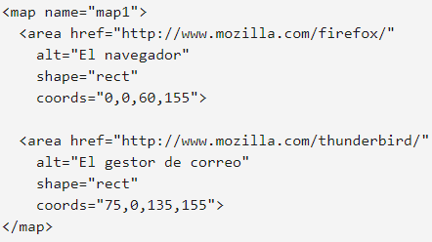 | Etiqueta de audio/video
<img> | • alt • crossorigin • height • ismap • loading • longdesc • referrerpolicy • sizes • src • srcset • usemap • width | El elemento HTML <img> incrusta una imagen en el documento. |  | Etiqueta de imagen
<map> | • title • id • class • style • lang • dir • name | El elemento HTML <map> se utiliza con elementos de área para definir un mapa de imagen (un área de enlace en la que se puede hacer clic). |  | Etiqueta de imagen
<track> | • default • kind • label • src • srclang | El elemento HTML <track> se utiliza como hijo de los elementos multimedia, audio y video. Le permite especificar pistas de texto cronometradas (o datos basados ​​en el tiempo), por ejemplo, para manejar subtítulos automáticamente. Las pistas están formateadas en formato WebVTT (archivos .vtt): pistas de texto de vídeo web. |  | Etiqueta de audio/video
<video> | • autoplay • controls • height • loop • muted • poster • preload • src • width | El elemento HTML <video> incorpora un reproductor multimedia que admite la reproducción de video en el documento. También puede usar <video> para contenido de audio, pero el elemento de audio puede proporcionar una experiencia de usuario más apropiada. |  | Etiqueta de audio/video

EMBEDDED CONTENT
<embed> | • height • src • width • type | Incrusta contenido externo en el punto especificado en el documento. Este contenido lo proporciona una aplicación externa u otra fuente de contenido interactivo, como un complemento de navegador. |  | Etiqueta de programa
<iframe> | • allow • allowfullscreen • allowpaymentrequest • height • loading • name • referrerpolicy • sandbox • src • srcdoc • width • seamless | Representa un contexto de navegación anidado, incrustando otra página HTML en la actual. |  | Etiqueta de marco
<object> | • data • form • height • name • type • typemustmatch • usemap • width | Representa un recurso externo, que puede tratarse como una imagen, un contexto de navegación anidado o un recurso que debe manejar un complemento. |  | Etiqueta de programa
<param> | • name • value • valuetype • type | Define parámetros para un elemento de objeto. | 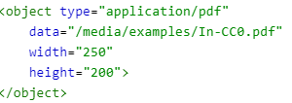 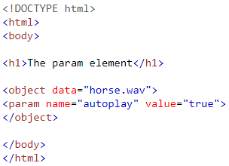 | Etiqueta de programa
<picture> | Incluye los atributos globales como: • accesskey • autocapitalize • class • contenteditable • contextmenu • data-* • dir • draggable • dropzone • exportparts • hidden • id • inputmode • is • itemid • itemprop • itemref • itemscope • itemtype • lang • part • slot • spellcheck • style • tabindex • title • translate | Contiene cero o más elementos de origen y un elemento img para ofrecer versiones alternativas de una imagen para diferentes escenarios de visualización / dispositivo. |  | Etiqueta de imagen
<portal> | Incluye los atributos globales como: • accesskey • autocapitalize • class • contenteditable • contextmenu • data-* • dir • draggable • dropzone • exportparts • hidden • id • inputmode • is • itemid • itemprop • itemref • itemscope • itemtype • lang • part • slot • spellcheck • style • tabindex • title • translate | Permite la incrustación de otra página HTML en la actual con el fin de permitir una navegación más fluida en nuevas páginas. |  | Etiqueta de formato
<source> | • media • sizes • src • srcset • type | Especifica varios recursos multimedia para la imagen, el elemento de audio o el elemento de video. Es un elemento vacío, lo que significa que no tiene contenido y no tiene etiqueta de cierre. Se usa comúnmente para ofrecer el mismo contenido multimedia en múltiples formatos de archivo con el fin de brindar compatibilidad con una amplia gama de navegadores, dada su diferente compatibilidad con formatos de archivo de imagen y formatos de archivo multimedia. |  | Etiqueta de audio/video

SVG AND MATHML
<svg> | Incluye los atributos globales como: • accesskey • autocapitalize • class • contenteditable • contextmenu • data-* • dir • draggable • dropzone • exportparts • hidden • id • inputmode • is • itemid • itemprop • itemref • itemscope • itemtype • lang • part • slot • spellcheck • style • tabindex • title • translate | El elemento svg es un contenedor que define un nuevo sistema de coordenadas y ventana gráfica. Se utiliza como el elemento más externo de los documentos SVG, pero también se puede utilizar para incrustar un fragmento SVG dentro de un documento SVG o HTML. |  | Etiqueta de imagen
<math> | • class • id • style • dir • href • mathbackground • mathcolor • display • overflow | El elemento de nivel superior en MathML es <math>. Cada instancia válida de MathML debe estar envuelta en etiquetas <math>. Además, no debe anidar un segundo elemento <math> en otro, pero puede tener un número arbitrario de otros elementos secundarios en él. | 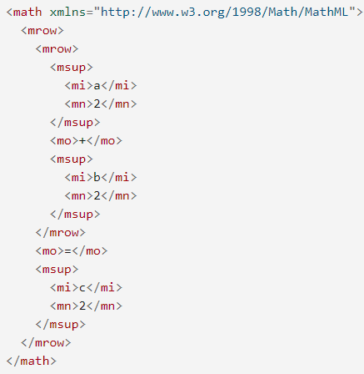 | Etiqueta de formato

SCRIPTING
<canvas> | • width • height | Utilice el elemento HTML <canvas> con la API de scripting de lienzo o la API WebGL para dibujar gráficos y animaciones. |  | Etiqueta de imagen
<noscript> | Incluye los atributos globales como: • accesskey • autocapitalize • class • contenteditable • contextmenu • data-* • dir • draggable • dropzone • exportparts • hidden • id • inputmode • is • itemid • itemprop • itemref • itemscope • itemtype • lang • part • slot • spellcheck • style • tabindex • title • translate | El elemento HTML <noscript> define una sección de HTML que se insertará si un tipo de secuencia de comandos en la página no es compatible o si la secuencia de comandos está actualmente desactivada en el navegador. |  | Etiqueta de programa
<script> | • async • crossorigin • defer • integrity • nomodule • referrerpolicy • src • type • text | El elemento HTML <script> se utiliza para incrustar código o datos ejecutables; esto se usa normalmente para incrustar o hacer referencia a código JavaScript. El elemento <script> también se puede utilizar con otros lenguajes, como el lenguaje de programación de sombreado GLSL de WebGL y JSON. |  | Etiqueta de programa

DEMARCATING EDITS
<del> | • cite • datetime | El elemento HTML <del> representa un rango de texto que se ha eliminado de un documento. Esto se puede usar al representar "cambios de pista" o información de diferencias de código fuente, por ejemplo. El elemento ins puede usarse para el propósito opuesto: para indicar el texto que se ha agregado al documento. |  | Etiqueta de formato
<ins> | • cite • datetime | El elemento HTML <ins> representa un rango de texto que se ha agregado a un documento. Puede usar el elemento del para representar de manera similar un rango de texto que se ha eliminado del documento. |  | Etiqueta de formato

TABLE CONTENT
<caption> | Incluye los atributos globales como: • accesskey • autocapitalize • class • contenteditable • contextmenu • data-* • dir • draggable • dropzone • exportparts • hidden • id • inputmode • is • itemid • itemprop • itemref • itemscope • itemtype • lang • part • slot • spellcheck • style • tabindex • title • translate • align | El elemento HTML <caption> especifica el título (o título) de una tabla. |  | Etiqueta de formato
<col> | • span • width • align • char • charoff • valign | El elemento HTML <col> define una columna dentro de una tabla y se utiliza para definir la semántica común en todas las celdas comunes. Generalmente se encuentra dentro de un elemento colgroup. | 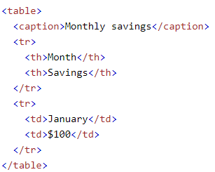 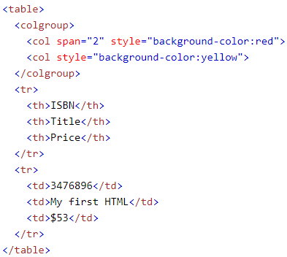 | Etiqueta de formato
<colgroup> | • span • width • align • char • charoff • valign | El elemento HTML <colgroup> define un grupo de columnas dentro de una tabla. |  | Etiqueta de formato
<table> | • align • bgcolor • border • cellpadding • cellspacing • frame • rules • summary • width | El elemento HTML <table> representa datos tabulares, es decir, información presentada en una tabla bidimensional compuesta por filas y columnas de celdas que contienen datos. | 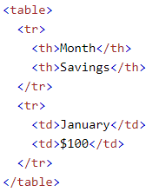 | Etiqueta de formato
<tbody> | Incluye los atributos globales como: • accesskey • autocapitalize • class • contenteditable • contextmenu • data-* • dir • draggable • dropzone • exportparts • hidden • id • inputmode • is • itemid • itemprop • itemref • itemscope • itemtype • lang • part • slot • spellcheck • style • tabindex • title • translate | El elemento HTML <tbody> encapsula un conjunto de filas de tabla (elementos tr), lo que indica que comprenden el cuerpo de la tabla (tabla). | 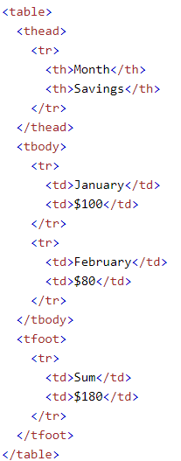 | Etiqueta de formato
<td> | • colspan • headers • rowspan • axis • bgcolor • char • charoff • headers • width | El elemento HTML <td> define una celda de una tabla que contiene datos. Participa en el modelo de mesa. |  | Etiqueta de formato
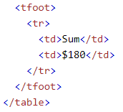
<tfoot> | Incluye los atributos globales como: • accesskey • autocapitalize • class • contenteditable • contextmenu • data-* • dir • draggable • dropzone • exportparts • hidden • id • inputmode • is • itemid • itemprop • itemref • itemscope • itemtype • lang • part • slot • spellcheck • style • tabindex • title • translate | El elemento HTML <tfoot> define un conjunto de filas que resumen las columnas de la tabla. |  | Etiqueta de formato
<th> | • abbr • colspan • headers • rowspan • scope • align • axis • bgcolor • charoff • valign • width | El elemento HTML <th> define una celda como encabezado de un grupo de celdas de tabla. La naturaleza exacta de este grupo está definida por los atributos de alcance y encabezados. |  | Etiqueta de formato
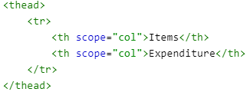
<thead> | Incluye los atributos globales como: • accesskey • autocapitalize • class • contenteditable • contextmenu • data-* • dir • draggable • dropzone • exportparts • hidden • id • inputmode • is • itemid • itemprop • itemref • itemscope • itemtype • lang • part • slot • spellcheck • style • tabindex • title • translate | El elemento HTML <thead> define un conjunto de filas que definen el encabezado de las columnas de la tabla. |  | Etiqueta de formato
<tr> | Incluye los atributos globales como: • accesskey • autocapitalize • class • contenteditable • contextmenu • data-* • dir • draggable • dropzone • exportparts • hidden • id • inputmode • is • itemid • itemprop • itemref • itemscope • itemtype • lang • part • slot • spellcheck • style • tabindex • title • translate | El elemento HTML <tr> define una fila de celdas en una tabla. Las celdas de la fila se pueden establecer usando una combinación de elementos td (celda de datos) y th (celda de encabezado). |  | Etiqueta de formato

FORMS
<button> | • autofocus • disabled • form • formaction • formenctype • formenctype • formmethod • formnovalidate • formtarget • name • type • value • accesskey • tabindex • reserved | Representa un botón en el que se puede hacer clic, que se utiliza para enviar formularios o en cualquier lugar de un documento para una funcionalidad de botón estándar y accesible. |  | Etiqueta de formato
<datalist> | Incluye los atributos globales como: • accesskey • autocapitalize • class • contenteditable • contextmenu • data-* • dir • draggable • dropzone • exportparts • hidden • id • inputmode • is • itemid • itemprop • itemref • itemscope • itemtype • lang • part • slot • spellcheck • style • tabindex • title • translate | Contiene un conjunto de elementos de opción que representan las opciones permitidas o recomendadas disponibles para elegir dentro de otros controles. |  | Etiqueta de lista
<fieldset> | • disabled • form • name | Se utiliza para agrupar varios controles y etiquetas (etiqueta) dentro de un formulario web. | 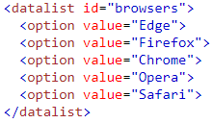 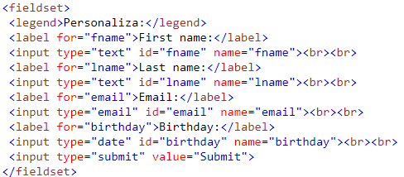 | Etiqueta de formato
<form> | • accept-charset • action • autocomplete • enctype • method • name • novalidate • rel • target • accept | Representa una sección de documento que contiene controles interactivos para enviar información. |  | Etiqueta de formato
<input> | • accept • accesskey • alt • autocomplete • autofocus • checked • dirname • disabled • form • formaction • formenctype • formmethod • formnovalidate • formtarget • height • list • max • maxlength • min • minlength • multiple • name • pattern • placeholder • readonly • required • size • src • step • type • value • width | Se utiliza para crear controles interactivos para formularios basados en web con el fin de aceptar datos del usuario; Hay disponible una amplia variedad de tipos de datos de entrada y widgets de control, según el dispositivo y el agente de usuario. El elemento <input> es uno de los más poderosos y complejos de todo HTML debido a la gran cantidad de combinaciones de tipos de entrada y atributos. |  | Etiqueta de formato
<label> | • accesskey • for • form | Representa un título para un elemento en una interfaz de usuario. |  | Etiqueta de formato
<legend> | Incluye los atributos globales como: • accesskey • autocapitalize • class • contenteditable • contextmenu • data-* • dir • draggable • dropzone • exportparts • hidden • id • inputmode • is • itemid • itemprop • itemref • itemscope • itemtype • lang • part • slot • spellcheck • style • tabindex • title • translate • accesskey • align | Representa un título para el contenido de su conjunto de campos principal. |  | Etiqueta de formato
<meter> | • form • high • low • max • min • optimum • value | El elemento HTML <meter> representa un valor escalar dentro de un rango conocido o un valor fraccionario. |  | Etiqueta de formato
<optgroup> | • disabled • label | El elemento HTML <optgroup> crea una agrupación de opciones dentro de un elemento de selección. |  | Etiqueta de formato
<option> | • disabled • label • selected • value | El elemento HTML <option> se utiliza para definir un elemento contenido en un elemento select, optgroup o datalist. Como tal, <opción> puede representar elementos de menú en ventanas emergentes y otras listas de elementos en un documento HTML. |  | Etiqueta de formato
<output> | • for • form • name | El elemento HTML <output> es un elemento contenedor en el que un sitio o aplicación puede inyectar los resultados de un cálculo o el resultado de una acción del usuario. |  | Etiqueta de formato
<progress> | • max • value | El elemento HTML <progress> muestra un indicador que muestra el progreso de finalización de una tarea, que normalmente se muestra como una barra de progreso. |  | Etiqueta de formato
<select> | • autofocus • disabled • form • multiple • name • required • size | El elemento HTML <select> representa un control que proporciona un menú de opciones: |  | Etiqueta de formato
<textarea> | • autofocus • cols • dirname • disabled • form • maxlength • minlength • name • placeholder • readonly • required • rows • wrap • autocomplete • selectionDirection • selectionEnd • selectionStart • spellcheck | El elemento HTML <textarea> representa un control de edición de texto sin formato de varias líneas, útil cuando desea permitir que los usuarios ingresen una cantidad considerable de texto de forma libre, por ejemplo, un comentario en un formulario de revisión o retroalimentación. |  | Etiqueta de formato

INTERCATIVE ELEMENTS
<details> | • open | Crea un widget de divulgación en el que la información es visible solo cuando el widget se cambia a un estado "abierto". Se debe proporcionar un resumen o una etiqueta utilizando el elemento de resumen. |  | Etiqueta de estilo/seccion
<dialog> | • open | Representa un cuadro de diálogo u otro componente interactivo, como una alerta, un inspector o una subventana descartables. |  | Etiqueta de estilo/seccion
<menu> | • compact | Es una alternativa semántica a ul. Representa una lista desordenada de elementos (representados por elementos li), cada uno de ellos representa un enlace u otro comando que el usuario puede activar. | 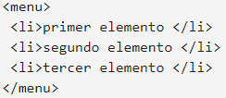 | Etiqueta de lista
<summary> | Incluye los atributos globales como: • accesskey • autocapitalize • class • contenteditable • contextmenu • data-* • dir • draggable • dropzone • exportparts • hidden • id • inputmode • is • itemid • itemprop • itemref • itemscope • itemtype • lang • part • slot • spellcheck • style • tabindex • title • translate | Elemento que especifica un resumen, título o leyenda para el cuadro de divulgación de un elemento de detalles. Al hacer clic en el elemento <summary> se alterna el estado del elemento padre <details> abierto y cerrado. |  | Etiqueta de estilo/seccion

Web Components
<slot> | Incluye los atributos globales como: • accesskey • autocapitalize • class • contenteditable • contextmenu • data-* • dir • draggable • dropzone • exportparts • hidden • id • inputmode • is • itemid • itemprop • itemref • itemscope • itemtype • lang • part • slot • spellcheck • style • tabindex • title • translate | El elemento HTML <slot>, parte del paquete de tecnología de componentes web, es un marcador de posición dentro de un componente web que puede llenar con su propio marcado, lo que le permite crear árboles DOM separados y presentarlos juntos. |  | Etiqueta de formato
<template> | Incluye los atributos globales como: • accesskey • autocapitalize • class • contenteditable • contextmenu • data-* • dir • draggable • dropzone • exportparts • hidden • id • inputmode • is • itemid • itemprop • itemref • itemscope • itemtype • lang • part • slot • spellcheck • style • tabindex • title • translate | El elemento HTML <template> es un mecanismo para mantener HTML que no se debe representar inmediatamente cuando se carga una página, pero se puede crear una instancia posteriormente durante el tiempo de ejecución usando JavaScript. |  | Etiqueta de formato

